상품제안서
아이리버 3IN1 메탈 케이블 58C | 상품코드: F20441

 |  |  |  |  |  |  | 02-412-0044 | www.easy1.co.kr
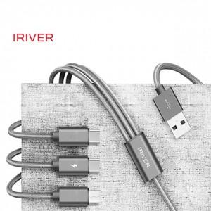

【상세/제작정보】 | 기본수량 미만 진행시 인쇄, 포장, 택배비 발생합니다.

【인쇄/포장옵션】 | 레이저 / 포장지포장

【공급단가】 | 수량 | 50~ | 100~ | 300~ | 500~ | 1,000~
*VAT별도 | 50cm | 3,940원 | 3,800원 | 3,660원 | 3,520원 | 3,380원
 | 120cm | 5,090원 | 4,900원 | 4,720원 | 4,540원 | 4,360원
 | 200cm | 6,100원 | 5,890원 | 5,670원 | 5,450원 | 5,230원

【상품 URL】 | https://dev.easy1.co.kr:443/src/goods_detail.php?gdno=20441

